利用規約
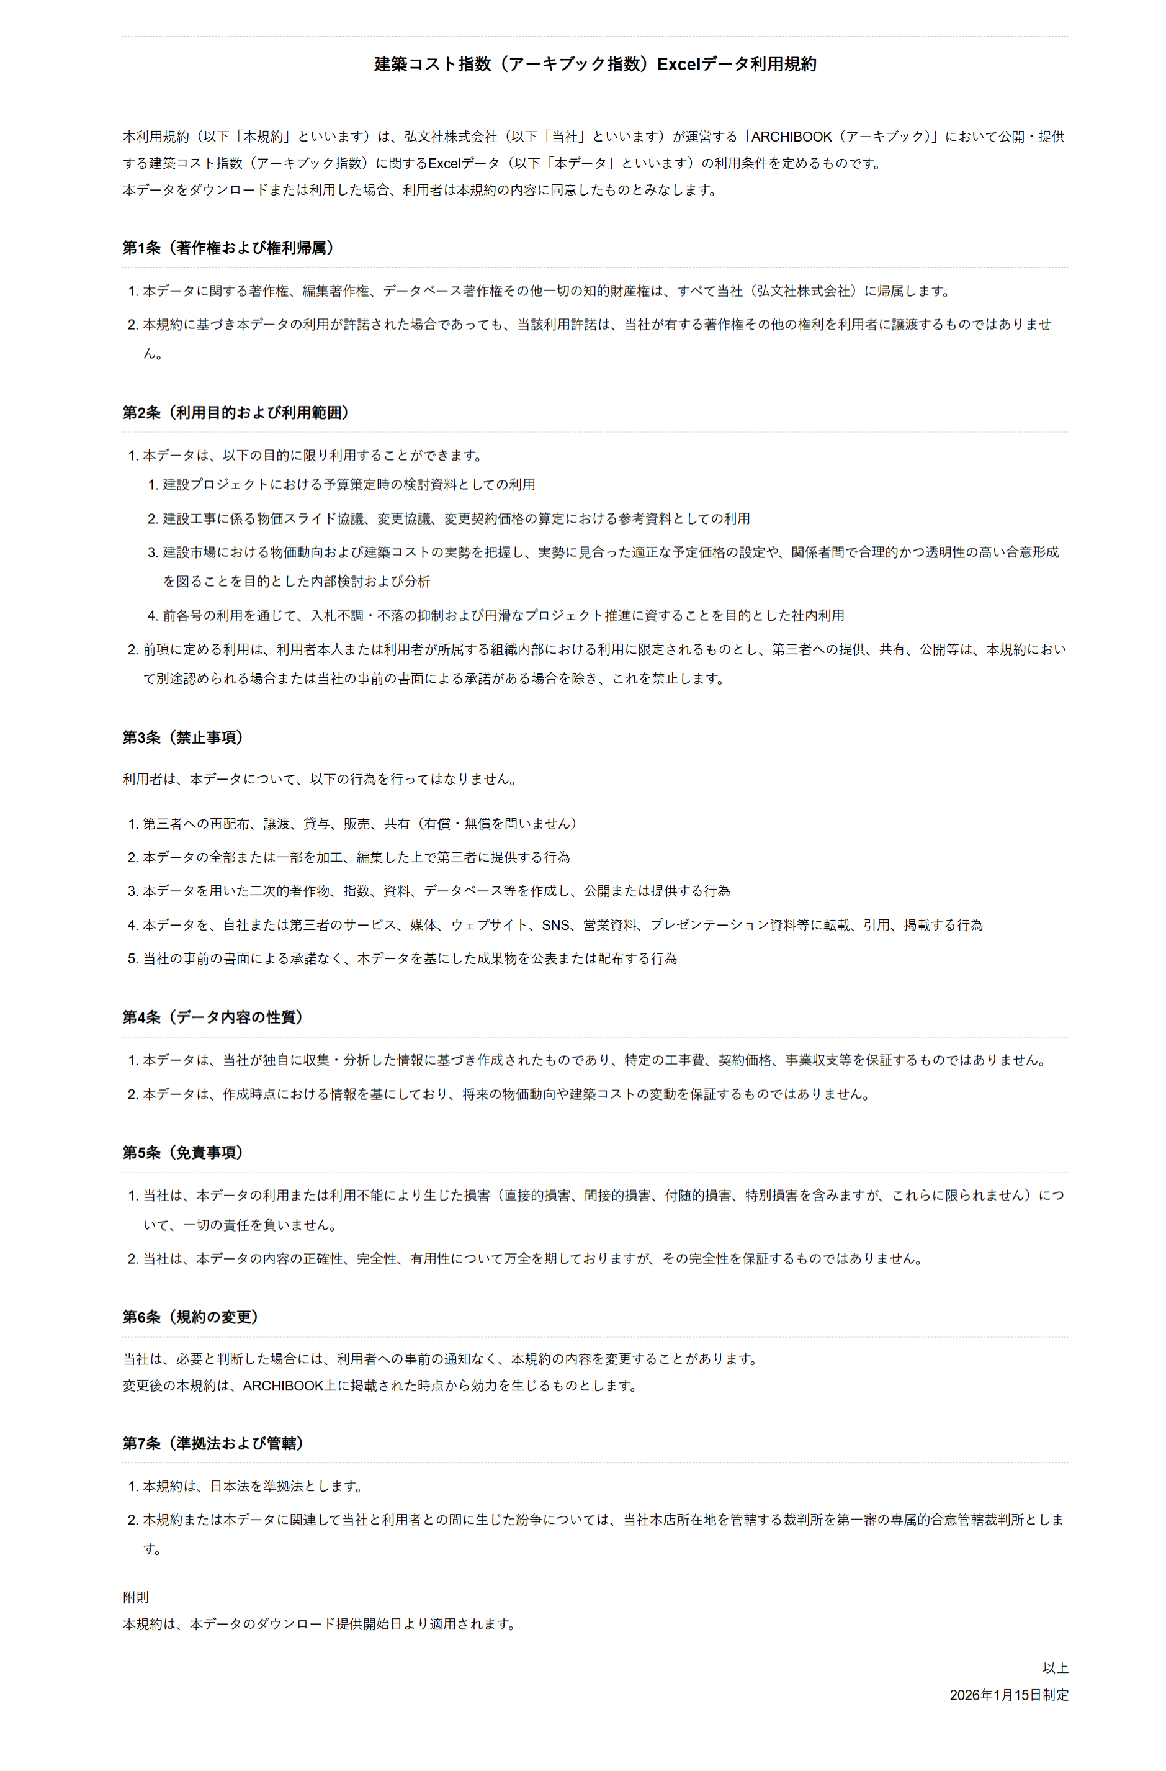

グラフ｜建築工事費の推移（全国）
 | 建築コスト指数（アーキブック指数）｜全国における非木造建物
 | ・建築コスト指数（アーキブック指数）の対象や作成方法等については以下URLを参照してください。
 | https://archi-book.com/news/detail/894#section2
 | ・アーキブック事務局では、今後も建築コスト指数をより実態に即した指数として更新していくにあたり、調査票・ヒアリングの対象者を随時募集します。
 | 調査票・ヒアリングに協力可能な場合は以下URLのフォームから調査票の内容を確認の上、ご回答願います。
 | https://docs.google.com/forms/d/e/1FAIpQLSd8aWj_Xxpb8ToZ_mXxYYxlKaYnzSQUUlGD38xhkk_-rJl7gg/viewform?usp=sf_link

 | 四半期指数 |  |  |  | 2020年12月＝100
 |  | 直接工事費指数 | 建築工事費指数 | 躯体工事費指数 | 仕上工事費指数
 | 2020年3月 | 99.4 | 99.6 | 99.6 | 99.7
 | 2020年6月 | 99.4 | 99.7 | 99.3 | 100.1
 | 2020年9月 | 99.8 | 99.9 | 99.6 | 100.2
 | 2020年12月 | 100.0 | 100.0 | 100.0 | 100.0
 | 2021年3月 | 101.6 | 100.8 | 101.2 | 100.4
 | 2021年6月 | 103.4 | 102.2 | 103.4 | 100.7
 | 2021年9月 | 105.2 | 103.9 | 106.1 | 101.1
 | 2021年12月 | 107.2 | 105.1 | 107.4 | 102.4
 | 2022年3月 | 109.1 | 106.6 | 109.4 | 103.1
 | 2022年6月 | 111.5 | 108.0 | 110.9 | 104.4
 | 2022年9月 | 113.9 | 110.9 | 115.1 | 105.9
 | 2022年12月 | 116.7 | 113.5 | 118.0 | 108.1
 | 2023年3月 | 126.1 | 119.6 | 123.0 | 115.4
 | 2023年6月 | 129.1 | 121.7 | 125.5 | 117.0
 | 2023年9月 | 136.1 | 124.4 | 128.4 | 119.6
 | 2023年12月 | 140.1 | 127.9 | 130.1 | 125.2
 | 2024年3月 | 142.3 | 128.3 | 130.4 | 125.8
 | 2024年6月 | 146.5 | 130.9 | 133.5 | 127.8
 | 2024年9月 | 150.3 | 134.6 | 139.8 | 128.4
 | 2024年12月 | 153.4 | 135.6 | 140.1 | 130.1
 | 2025年3月 | 155.2 | 136.9 | 140.3 | 132.8
 | 2025年6月 | 156.6 | 138.1 | 140.5 | 135.2
 | 2025年9月 | 162.0 | 141.0 | 144.7 | 136.6
 | 2025年12月 | 163.1 | 142.0 | 145.3 | 138.1
 | 2026年3月 | 166.6 | 142.8 | 146.4 | 138.4

#DIV/0!

 | 2021-12-01

グラフ｜設備工事費の推移（全国）
 | 建築コスト指数（アーキブック指数）｜全国における非木造建物
 | ・建築コスト指数（アーキブック指数）の対象や作成方法等については以下URLを参照してください。
 | https://archi-book.com/news/detail/894#section2
 | ・アーキブック事務局では、今後も建築コスト指数をより実態に即した指数として更新していくにあたり、調査票・ヒアリングの対象者を随時募集します。
 | 調査票・ヒアリングに協力可能な場合は以下URLのフォームから調査票の内容を確認の上、ご回答願います。
 | https://docs.google.com/forms/d/e/1FAIpQLSd8aWj_Xxpb8ToZ_mXxYYxlKaYnzSQUUlGD38xhkk_-rJl7gg/viewform?usp=sf_link

 | 四半期指数 |  |  |  |  | 2020年12月＝100
 |  | 設備工事費指数 | 電気設備工事費指数 | 衛生設備工事費指数 | 空調設備工事費指数 | 昇降機設備工事費指数
 | 2020年3月 | 98.7 | 98.8 | 99.7 | 97.5 | 99.5
 | 2020年6月 | 98.8 | 98.8 | 99.7 | 97.5 | 100.0
 | 2020年9月 | 99.6 | 99.7 | 99.8 | 99.2 | 100.0
 | 2020年12月 | 100.0 | 100.0 | 100.0 | 100.0 | 100.0
 | 2021年3月 | 103.5 | 103.7 | 105.1 | 102.2 | 100.4
 | 2021年6月 | 106.1 | 105.0 | 107.4 | 107.7 | 100.8
 | 2021年9月 | 108.4 | 107.6 | 109.2 | 110.0 | 102.6
 | 2021年12月 | 111.9 | 111.0 | 112.7 | 113.9 | 106.2
 | 2022年3月 | 115.0 | 113.1 | 117.0 | 116.2 | 113.3
 | 2022年6月 | 119.7 | 116.2 | 120.6 | 120.9 | 123.2
 | 2022年9月 | 120.7 | 117.7 | 121.8 | 122.5 | 128.4
 | 2022年12月 | 124.0 | 120.8 | 123.3 | 125.6 | 130.7
 | 2023年3月 | 141.2 | 130.7 | 142.3 | 155.7 | 139.2
 | 2023年6月 | 146.6 | 133.5 | 144.8 | 161.0 | 147.7
 | 2023年9月 | 163.3 | 154.0 | 160.0 | 180.2 | 160.1
 | 2023年12月 | 168.5 | 155.2 | 165.1 | 185.2 | 167.7
 | 2024年3月 | 174.9 | 160.5 | 169.6 | 197.9 | 188.7
 | 2024年6月 | 182.8 | 163.0 | 173.5 | 202.9 | 208.1
 | 2024年9月 | 186.9 | 168.2 | 179.0 | 215.2 | 219.7
 | 2024年12月 | 195.0 | 171.1 | 181.4 | 219.2 | 233.0
 | 2025年3月 | 197.9 | 177.6 | 189.1 | 228.9 | 233.4
 | 2025年6月 | 199.8 | 179.9 | 198.1 | 237.3 | 233.4
 | 2025年9月 | 211.0 | 193.1 | 200.0 | 243.4 | 233.4
 | 2025年12月 | 212.2 | 194.8 | 200.2 | 245.1 | 233.4
 | 2026年3月 | 222.0 | 211.1 | 203.2 | 248.3 | 262.5

#DIV/0!

 | 2021-12-01

